Texto
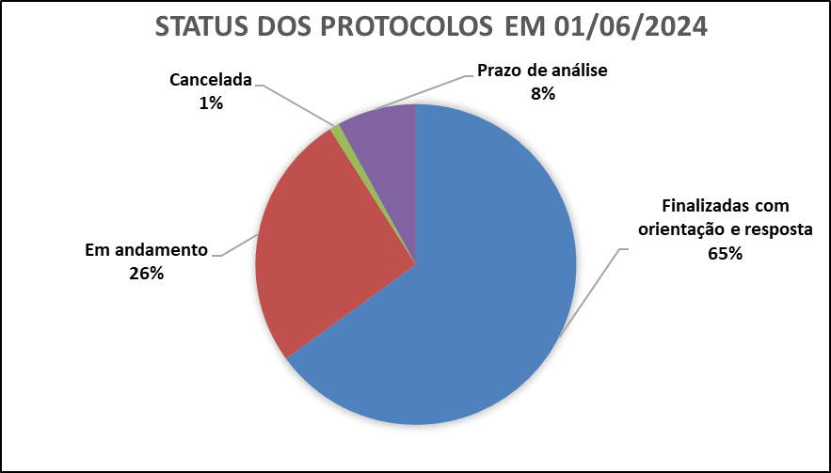
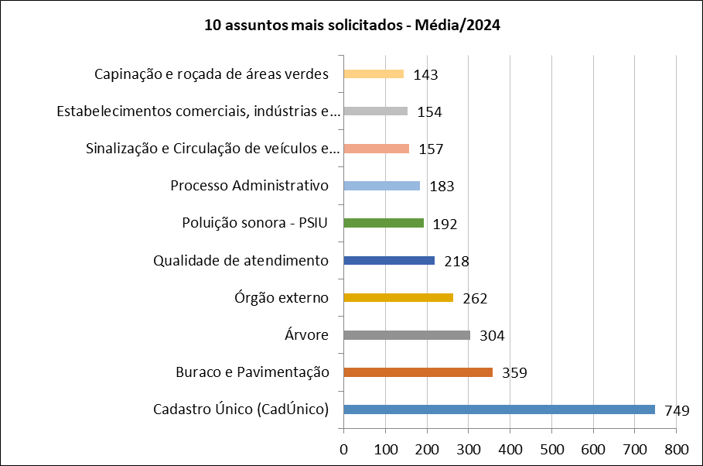
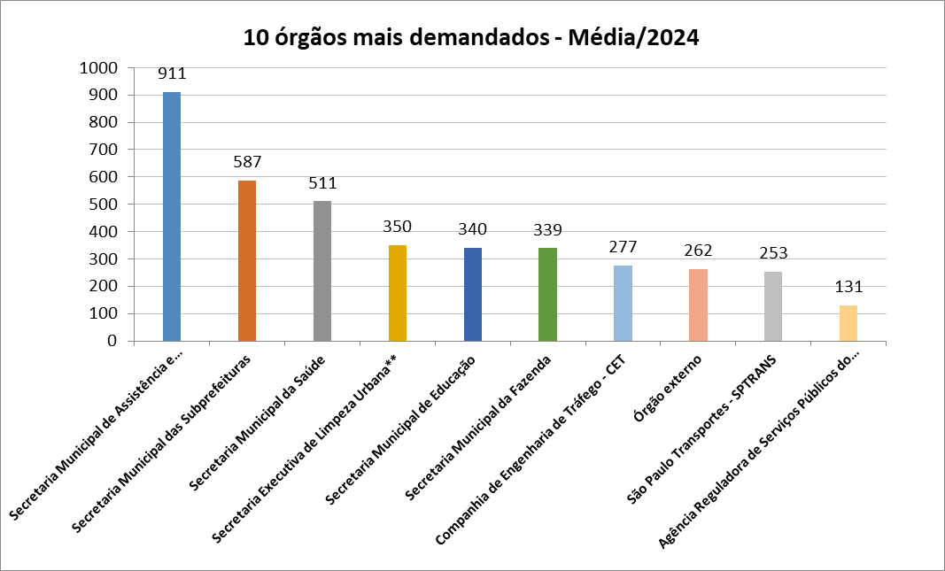
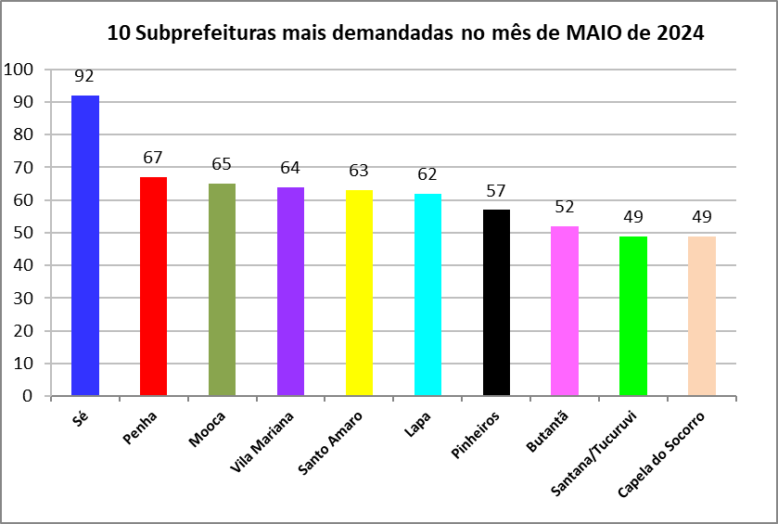
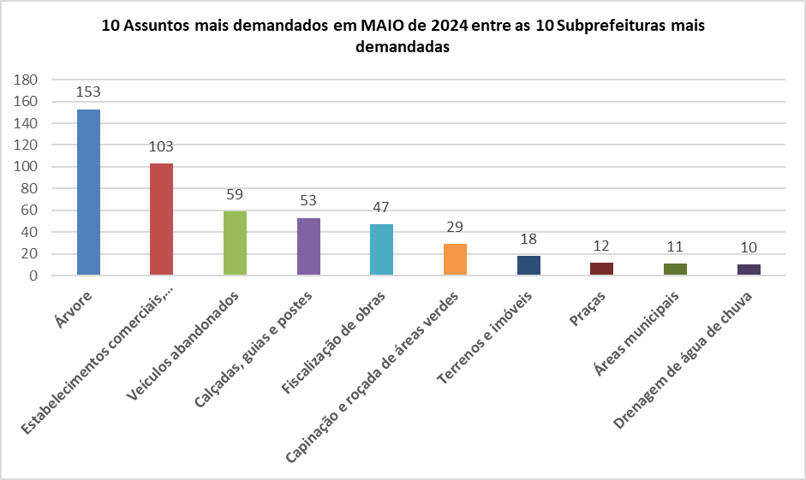
Ouvidoria Geral do Município
Relatório de MAIO/2024
A Controladoria Geral do Município de São Paulo, por meio da Ouvidoria Geral, registrou no mês de maio 5.941 protocolos formalizados em atendimentos presenciais, por telefone na Central SP 156 (opção5), formulário eletrônico (Portal SP 156), e-mails e carta.
Do total registrado constata-se em 01 de junho, que 65% (sessenta e cinco por cento) foram finalizadas com a orientação e resposta aos cidadãos (ãs), 26% (vinte e seis por cento) estão em andamento (aguardando complemento de informações do cidadão ou com processo autuado), 8% (oito por cento) estão no prazo de análise e 1% (um por cento) foi cancelado.
O presente relatório inclui a estatística das 10 maiores variações no quesito assunto e unidade.
A maior variação em maio/24 entre os dez assuntos mais demandados, foi Qualidade de atendimento, com 7,14% (sete vírgula quatorze por cento) de aumento.
Para efeito desse relatório entende-se como “Qualidade de atendimento”, a reclamação na qual ocorreu falta de acesso ao atendimento eletrônico, informação incompleta em tutorial, trato pessoal, demora na apreciação de processo, burocracia e procedimentos excessivos, entre outros fatores, ou seja, são situações que ferem os direitos do usuário do serviço público municipal.
Os gráficos abaixo demonstram as 10 Subprefeituras mais solicitadas de maio de 2024 e os 10 assuntos mais demandados entre essas Subprefeituras.
A manifestação categorizada como denúncia foi incluída no total de registros (aba atendimento e aba protocolos), contudo o processamento se efetiva por órgãos de apuração como as Corregedorias ou PGM/PROCED, razão pela qual as demais estatísticas contemplam somente os serviços oferecidos pela municipalidade.
O relatório é extraído da base de dados do sistema SIGRC sob gestão da SMIT – Secretaria Municipal de Inovação e Tecnologia.
Denúncias
A Ouvidoria Geral recebe as denúncias classificadas em seis naturezas: a) conduta inadequada de servidor público, b) desconformidade legal, c) contratação e/ou gestão de serviço público, d) assédio moral, e) assédio sexual e f) zelo com verbas, materiais e bens públicos. O cidadão muitas vezes registra sua manifestação utilizando a expressão “denúncia” quando, na verdade, trata-se de um descumprimento da prestação do serviço. Assim, foram registradas, em maio/24, via canais de atendimento da Ouvidoria do Município de São Paulo 341 manifestações, sendo encaminhadas 176 como denúncia, as quais podem ser apuradas pela Corregedoria da Controladoria Geral do Município.
Pedidos de informação e-Sic
No mês de maio/24 entraram 556 pedidos de acesso à informação. Em comparação com o mês anterior houve uma diminuição de 36,96% (trinta e seis virgula noventa e seis por cento), considerando que em abril/2024 foram registrados 882 pedidos de informação.

Protocolos
Tipo de manifestação MAIO/2024
*
*Escala Logaritimica
% de manifestação -Total - 2024
Controladoria Geral do Município - Ouvidoria Geral
SIGRC - Sistema Integrado de Gerenciamento e Relacionamento com o Cidadão
Protocolos - Linha do Tempo 2024
Jan-24 | 5,587
Feb-24 | 5,847
Mar-24 | 6,171
Apr-24 | 6,588
May-24 | 5,941
Jun-24
Jul-24
Aug-24
Sep-24
Oct-24
Nov-24
Dec-24
Meses | Protocolos | Variação*
Jan-24 | 5,587 | 28.32
Feb-24 | 5,847 | 4.65
Mar-24 | 6,171 | 5.54
Apr-24 | 6,588 | 6.76
May-24 | 5,941 | -9.82
Jun-24
Jul-24
Aug-24
Sep-24
Oct-24
Nov-24
Dec-24
Total | 30,134
Média | 6,027 |  | Tipo de manifestação | Dec-24 | Nov-24 | Oct-24 | Sep-24 | Aug-24 | Jul-24 | Jun-24 | May-24 | Apr-24 | Mar-24 | Feb-24 | Jan-24 | Total | %Total | Média
 |  |  | Denúncia |  |  |  |  |  |  |  | 341 | 395 | 362 | 230 | 205 | 1533 | 5.1 | 307
* Variação percentual em relação ao mês imediatamente anterior. |  |  | Elogio |  |  |  |  |  |  |  | 75 | 82 | 91 | 81 | 70 | 399 | 1.3 | 80
 |  |  | Reclamação |  |  |  |  |  |  |  | 5284 | 5855 | 5449 | 5263 | 5003 | 26854 | 89.1 | 5371
 |  |  | Solicitação |  |  |  |  |  |  |  | 199 | 200 | 225 | 209 | 225 | 1058 | 3.5 | 212
 |  |  | Sugestão |  |  |  |  |  |  |  | 42 | 56 | 44 | 64 | 84 | 290 | 1.0 | 58
 |  |  | Total Geral | 0 | 0 | 0 | 0 | 0 | 0 | 0 | 5941 | 6588 | 6171 | 5847 | 5587 | 30134 | 100 | 2511

Elogios_Sugestões
Controladoria Geral do Município - Ouvidoria Geral
SIGRC - Sistema Integrado de Gerenciamento e Relacionamento com o Cidadão
Total de elogios* - mensal 2024
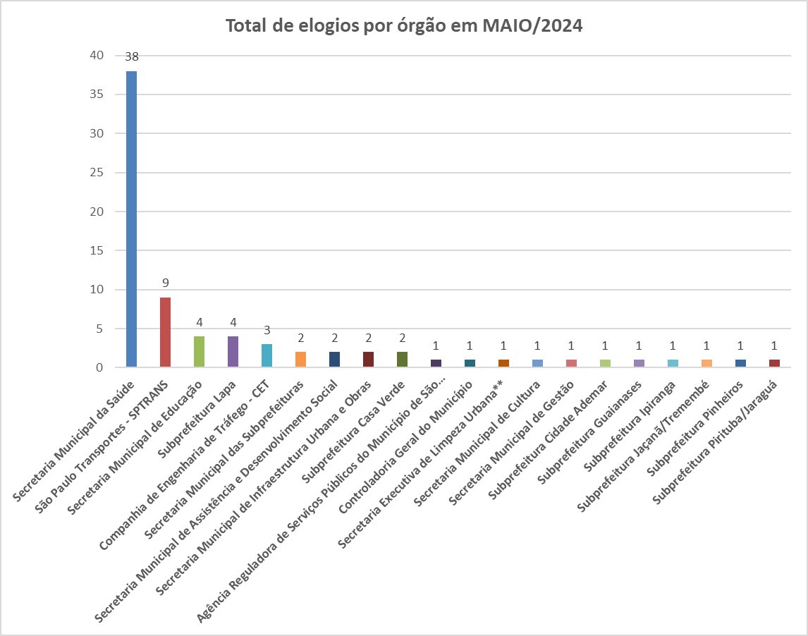

 | Tipo de manifestação | Jan-24 | Feb-24 | Mar-24 | Apr-24 | May-24
 | Elogio * | 70 | 82 | 93 | 90 | 77
 | Sugestão | 84 | 64 | 44 | 56 | 42

Total de sugestões - mensal 2024
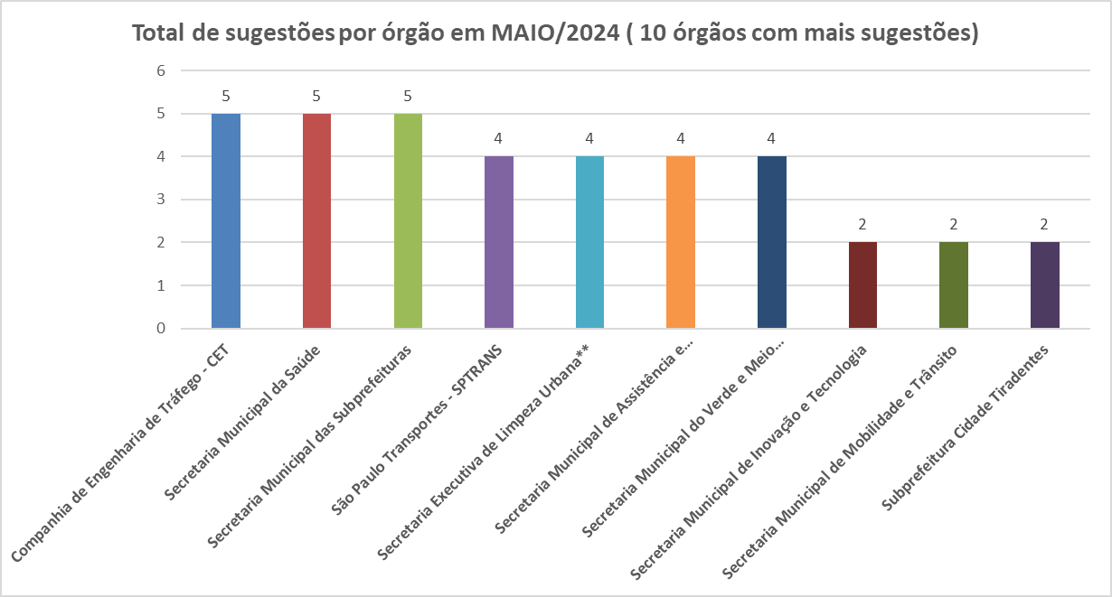

Melhores Sugestões - maio de 2024

Secretaria Municipal de Inovação e Tecnologia - SMIT
Sugestão do munícipe:
O munícipe entra em contato com esta ouvidoria para sugerir que no Portal 156, seja possível realizar solicitações anônimas em mais opções, cita como exemplo: “Solicitar fiscalização de estabelecimento com venda de bebida alcoólica entre 1h e 5h da manhã”, https://sp156.prefeitura.sp.gov.br/portal/servicos/informacao?servico=3270, onde é necessário estar logado no Portal para realizar a solicitação.
Resposta do Órgão:
Aguardando resposta do órgão
Secretaria Municipal de Saúde
Sugestão do munícipe:
Sugere que seja realizado um mutirão de castração e vacinação na R. Boaventura Pereira, 460/490 - Parque Anhanguera (São Domingos), São Paulo - SP, 05158-240. Informa que no local, existem muitos moradores que possuem animais desassistidos.
Resposta do Órgão:
Informamos ciência da necessidade de castração na região e esperamos encontrar local com infraestrutura necessária e compatível com as exigências do Conselho Regional de Medicina Veterinária do Estado de SP para as atividades. Desta forma, tentaremos viabilizar mutirão de castração em julho próximo.

Destaque em Elogio - maio de 2024

São Paulo Transportes - SPTRANS
Elogio do munícipe:
O munícipe entra em contato com esta ouvidoria para elogiar o motorista da linha 3789-10 - Cidade Tiradentes / Metrô Itaquera, veículo de prefixo 47242, relatando que o mesmo é muito educado na prestação de seus serviços.
Resposta do Órgão:
Em atendimento ao documento nº 104420378, encaminhamos o expediente em referência, esclarecendo que a operadora responsável foi notificada através da Carta SOP/RLE 566/2024 (doc. 104667560), a fim de identificar e dar ciência ao operador sobre o elogio.

Canais_atendimento
Controladoria Geral do Município - Ouvidoria Geral
SIGRC - Sistema Integrado de Gerenciamento e Relacionamento com o Cidadão

ATENDIMENTOS | Dec-24 | Nov-24 | Oct-24 | Sep-24 | Aug-24 | Jul-24 | Jun-24 | May-24 | Apr-24 | Mar-24 | Feb-24 | Jan-24 | Total | Média | %Total | % Canais de entrada MAI/24
Carta |  |  |  |  |  |  |  | 5 | 12 | 13 | 19 | 11 | 60 | 12 | 0.20 | 0.1
Central SP156 |  |  |  |  |  |  |  | 1555 | 1898 | 2041 | 1889 | 1913 | 9,296 | 1,859 | 30.85 | 26.2
Zap Denúncia* |  |  |  |  |  |  |  | 347 | 415 | 117 | 0 | 0 | 879 | 176 | 2.92 | 5.8
E-mail |  |  |  |  |  |  |  | 1365 | 1552 | 1249 | 1205 | 1219 | 6,590 | 1,318 | 21.87 | 23.0
Encaminhamento de outros órgãos (Processo SEI, Memorando, Ofício, etc.) |  |  |  |  |  |  |  | 395 | 280 | 175 | 249 | 158 | 1,257 | 251 | 4.17 | 6.6
Portal |  |  |  |  |  |  |  | 2057 | 2192 | 2373 | 2283 | 2038 | 10,943 | 2,189 | 36.31 | 34.6
Presencial |  |  |  |  |  |  |  | 217 | 239 | 203 | 202 | 248 | 1,109 | 222 | 3.68 | 3.7
TOTAL | 0 | 0 | 0 | 0 | 0 | 0 | 0 | 5,941 | 6,588 | 6,171 | 5,847 | 5,587 | 30,134 | 2,511 | 100.00 | 100.0
Canais de entrada - MAIO/2024
Linha do tempo - canais de entrada - 2024
 | Carta | Central SP156 | Zap Denúncia* | E-mail | Encaminhamento de outros órgãos (Processo SEI, Memorando, Ofício, etc.) | Portal | Presencial
Dec-24
Nov-24
Oct-24
Sep-24
Aug-24
Jul-24
Jun-24
May-24 | 5 | 1555 | 347 | 1365 | 395 | 2057 | 217
Apr-24 | 12 | 1898 | 415 | 1552 | 280 | 2192 | 239
Mar-24 | 13 | 2041 | 117 | 1249 | 175 | 2373 | 203
Feb-24 | 19 | 1889 | 0 | 1205 | 249 | 2283 | 202
Jan-24 | 11 | 1913 | 0 | 1219 | 158 | 2038 | 248
Canais de entrada % - MAIO/2024

Zap Denúncia* disponível desde 27/03/2024, o novo canal permite o registro de denúncias à Ouvidoria Geral do Município por meio de chatbot.

10+_Assuntos_2024
Controladoria Geral do Município - Ouvidoria Geral |  |  |  |  |  |  |  |  |  |  |  |  |  |  | 5600
SIGRC - Sistema Integrado de Gerenciamento e Relacionamento com o Cidadão

Assuntos - 10 mais solicitados de 2024 (Média)

ASSUNTO (Guia Portal 156) | Dec-24 | Nov-24 | Oct-24 | Sep-24 | Aug-24 | Jul-24 | Jun-24 | May-24 | Apr-24 | Mar-24 | Feb-24 | Jan-24 | Total | Média | % em relação ao todo de MAI/24 (excetuando-se denúncias)
Cadastro Único (CadÚnico) |  |  |  |  |  |  |  | 752 | 819 | 822 | 798 | 552 | 3743 | 749 | 13.43
Buraco e Pavimentação |  |  |  |  |  |  |  | 341 | 369 | 418 | 336 | 329 | 1793 | 359 | 6.09
Árvore |  |  |  |  |  |  |  | 271 | 283 | 316 | 303 | 349 | 1522 | 304 | 4.84
Órgão externo |  |  |  |  |  |  |  | 423 | 314 | 148 | 252 | 175 | 1312 | 262 | 7.55
Qualidade de atendimento |  |  |  |  |  |  |  | 285 | 266 | 169 | 172 | 197 | 1089 | 218 | 5.09
Poluição sonora - PSIU |  |  |  |  |  |  |  | 184 | 236 | 184 | 180 | 174 | 958 | 192 | 3.29
Processo Administrativo |  |  |  |  |  |  |  | 155 | 167 | 182 | 198 | 212 | 914 | 183 | 2.77
Sinalização e Circulação de veículos e Pedestres |  |  |  |  |  |  |  | 166 | 176 | 151 | 131 | 162 | 786 | 157 | 2.96
Estabelecimentos comerciais, indústrias e serviços |  |  |  |  |  |  |  | 158 | 155 | 130 | 162 | 166 | 771 | 154 | 2.82
Capinação e roçada de áreas verdes |  |  |  |  |  |  |  | 111 | 141 | 167 | 145 | 153 | 717 | 143 | 1.98
Total |  |  |  |  |  |  |  | 2846 | 2926 | 2687 | 2677 | 2469 | 13605 | 2721 | 50.82
% em relação ao todo de MAI/24 (excetuando-se denúncias)
Cadastro Único (CadÚnico) | 13.43
Buraco e Pavimentação | 6.09
Árvore | 4.84
Órgão externo | 7.55
Qualidade de atendimento | 5.09
Poluição sonora - PSIU | 3.29
Processo Administrativo | 2.77
Sinalização e Circulação de veículos e Pedestres | 2.96
Estabelecimentos comerciais, indústrias e serviços | 2.82
Capinação e roçada de áreas verdes | 1.98
Outros | 49.18
10 assuntos mais solicitados - Média/2024
Outros |  |  |  |  |  |  |  |  |  |  |  |  |  | %total | 49.18

ASSUNTOS_10+_últimos_3_meses
Média - 10 assuntos mais solicitados dos 3 últimos meses
Controladoria Geral do Município - Ouvidoria Geral
SIGRC - Sistema Integrado de Gerenciamento e Relacionamento com o Cidadão

Assuntos - 10 mais solicitados dos 3 últimos meses (Média)

ASSUNTO (Guia Portal 156)* | Apr-24 | Mar-24 | Feb-24 | Total | Média
Cadastro Único (CadÚnico) | 752 | 819 | 822 | 2393 | 798
Buraco e Pavimentação | 341 | 369 | 418 | 1128 | 376
Órgão externo | 423 | 314 | 148 | 885 | 295
Árvore | 271 | 283 | 316 | 870 | 290
Qualidade de atendimento | 285 | 266 | 169 | 720 | 240
Poluição sonora - PSIU | 184 | 236 | 184 | 604 | 201
Processo Administrativo | 155 | 167 | 182 | 504 | 168
Ônibus | 141 | 195 | 158 | 494 | 165
Sinalização e Circulação de veículos e Pedestres | 166 | 176 | 151 | 493 | 164
Estabelecimentos comerciais, indústrias e serviços | 158 | 155 | 130 | 443 | 148
Total Geral | 804 | 929 | 805 | 2538 | 846
10 assuntos mais solicitados 3 últimos meses

10_ASSUNTOS+_Assuntos_MAI_24
Controladoria Geral do Município - Ouvidoria Geral
SIGRC - Sistema Integrado de Gerenciamento e Relacionamento com o Cidadão
 | Cadastro Único (CadÚnico) | Órgão externo | Buraco e Pavimentação | Qualidade de atendimento | Árvore | Poluição sonora - PSIU | Sinalização e Circulação de veículos e Pedestres | Estabelecimentos comerciais, indústrias e serviços | Processo Administrativo | Ônibus | Total
 | 752 | 423 | 341 | 285 | 271 | 184 | 166 | 158 | 155 | 141
 |  |  |  |  |  |  |  |  |  |  | 5600
10 assuntos mais solicitados do mês de maio em
comparação com o total de entrada do mês MAIO/24
10 ASSUNTOS mais solicitados do mês de MAIO/24
10 assuntos mais solicitados de maio/2024

ASSUNTO (Guia Portal 156)* | May-24
Cadastro Único (CadÚnico) | 752
Órgão externo | 423
Buraco e Pavimentação | 341
Qualidade de atendimento | 285
Árvore | 271
Poluição sonora - PSIU | 184
Sinalização e Circulação de veículos e Pedestres | 166
Estabelecimentos comerciais, indústrias e serviços | 158
Processo Administrativo | 155
Ônibus | 141
Total | 2876

 | Cadastro Único (CadÚnico) | Órgão externo | Buraco e Pavimentação | Qualidade de atendimento | Árvore | Poluição sonora - PSIU | Sinalização e Circulação de veículos e Pedestres | Estabelecimentos comerciais, indústrias e serviços | Processo Administrativo | Ônibus | Total
 | 752 | 423 | 341 | 285 | 271 | 184 | 166 | 158 | 155 | 141
 |  |  |  |  |  |  |  |  |  |  | 5600

10+_UNIDADES_2024
Controladoria Geral do Município - Ouvidoria Geral
SIGRC - Sistema Integrado de Gerenciamento e Relacionamento com o Cidadão

Unidades - 10 mais solicitadas de 2024 (Média) |  |  |  |  |  |  |  |  |  |  |  |  |  |  | 5600

Unidades PMSP | Dec-24 | Nov-24 | Oct-24 | Sep-24 | Aug-24 | Jul-24 | Jun-24 | May-24 | Apr-24 | Mar-24 | Feb-24 | Jan-24 | Total | Média | % em relação ao todo de MAI/24 (excetuando-se denúncias)
Secretaria Municipal de Assistência e Desenvolvimento Social |  |  |  |  |  |  |  | 935 | 1024 | 976 | 909 | 711 | 4555 | 911 | 16.70
Secretaria Municipal das Subprefeituras |  |  |  |  |  |  |  | 532 | 622 | 635 | 584 | 560 | 2933 | 587 | 9.50
Secretaria Municipal da Saúde |  |  |  |  |  |  |  | 565 | 608 | 519 | 424 | 439 | 2555 | 511 | 10.09
Secretaria Executiva de Limpeza Urbana** |  |  |  |  |  |  |  | 325 | 351 | 360 | 334 | 379 | 1749 | 350 | 5.80
Secretaria Municipal de Educação |  |  |  |  |  |  |  | 226 | 306 | 436 | 465 | 268 | 1701 | 340 | 4.04
Secretaria Municipal da Fazenda |  |  |  |  |  |  |  | 278 | 350 | 327 | 388 | 354 | 1697 | 339 | 4.96
Companhia de Engenharia de Tráfego - CET |  |  |  |  |  |  |  | 257 | 304 | 249 | 245 | 328 | 1383 | 277 | 4.59
Órgão externo |  |  |  |  |  |  |  | 423 | 314 | 147 | 252 | 175 | 1311 | 262 | 7.55
São Paulo Transportes - SPTRANS |  |  |  |  |  |  |  | 229 | 329 | 316 | 213 | 180 | 1267 | 253 | 4.09
Agência Reguladora de Serviços Públicos do Município de São Paulo** |  |  |  |  |  |  |  | 148 | 147 | 134 | 116 | 111 | 656 | 131 | 2.64
Total |  |  |  |  |  |  |  | 3918 | 4355 | 4099 | 3930 | 3505 | 19807 | 3961 | 69.96
Secretaria Municipal de Assistência e Desenvolvimento Social | 16.70
Secretaria Municipal das Subprefeituras | 9.50
Secretaria Municipal da Saúde | 10.09
Secretaria Executiva de Limpeza Urbana** | 5.80
Secretaria Municipal de Educação | 4.04
Secretaria Municipal da Fazenda | 4.96
Companhia de Engenharia de Tráfego - CET | 4.59
Órgão externo | 7.55
São Paulo Transportes - SPTRANS | 4.09
Agência Reguladora de Serviços Públicos do Município de São Paulo** | 2.64
Outros | 30.04
UNIDADES - % em relação ao todo de MAI/24 (excetuando-se denúncias)
Outros |  |  |  |  |  |  |  |  |  |  |  |  |  | %total | 30.04

UNIDADES_-_10+_últimos_3_meses
Média - Unidades 10 mais demandadas 3 últimos meses
Controladoria Geral do Município - Ouvidoria Geral
SIGRC - Sistema Integrado de Gerenciamento e Relacionamento com o Cidadão

Unidades - 10 mais solicitadas dos 3 últimos meses (Média)

Unidades PMSP | May-24 | Apr-24 | Mar-24 | Total | Média
Secretaria Municipal de Assistência e Desenvolvimento Social | 935 | 1024 | 976 | 2935 | 978
Secretaria Municipal das Subprefeituras | 532 | 622 | 635 | 1789 | 596
Secretaria Municipal da Saúde | 565 | 608 | 519 | 1692 | 564
Secretaria Executiva de Limpeza Urbana** | 325 | 351 | 360 | 1036 | 345
Secretaria Municipal de Educação | 226 | 306 | 436 | 968 | 323
Secretaria Municipal da Fazenda | 278 | 350 | 327 | 955 | 318
Órgão externo | 423 | 314 | 147 | 884 | 295
São Paulo Transportes - SPTRANS | 229 | 329 | 316 | 874 | 291
Companhia de Engenharia de Tráfego - CET | 257 | 304 | 249 | 810 | 270
Agência Reguladora de Serviços Públicos do Município de São Paulo** | 148 | 147 | 134 | 429 | 143
Total | 3918 | 4355 | 4099 | 12372 | 4124
10 unidades mais demendadas dos 3 últimos meses

10+_Unidades__MAI_24
Controladoria Geral do Município - Ouvidoria Geral
SIGRC - Sistema Integrado de Gerenciamento e Relacionamento com o Cidadão
 | Secretaria Municipal de Assistência e Desenvolvimento Social | Secretaria Municipal da Saúde | Secretaria Municipal das Subprefeituras | Órgão externo | Secretaria Executiva de Limpeza Urbana** | Secretaria Municipal da Fazenda | Companhia de Engenharia de Tráfego - CET | São Paulo Transportes - SPTRANS | Secretaria Municipal de Educação | Agência Reguladora de Serviços Públicos do Município de São Paulo** | Total
 | 935 | 565 | 532 | 423 | 325 | 278 | 257 | 229 | 226 | 148
 |  |  |  |  |  |  |  |  |  | 250 | 5,600
10 unidades mais demandadas do mês de maio em
comparação com o total de entrada do mês MAIO/24
10 UNIDADES mais demandadas do mês de MAIO/24
10 unidades mais demandadas de MAIO/24

Unidades PMSP | May-24
Secretaria Municipal de Assistência e Desenvolvimento Social | 935
Secretaria Municipal da Saúde | 565
Secretaria Municipal das Subprefeituras | 532
Órgão externo | 423
Secretaria Executiva de Limpeza Urbana** | 325
Secretaria Municipal da Fazenda | 278
Companhia de Engenharia de Tráfego - CET | 257
São Paulo Transportes - SPTRANS | 229
Secretaria Municipal de Educação | 226
Agência Reguladora de Serviços Públicos do Município de São Paulo** | 148
Total | 3918

P3A19:U38

 | Secretaria Municipal de Assistência e Desenvolvimento Social | Secretaria Municipal da Saúde | Secretaria Municipal das Subprefeituras | Órgão externo | Secretaria Executiva de Limpeza Urbana** | Secretaria Municipal da Fazenda | Companhia de Engenharia de Tráfego - CET | São Paulo Transportes - SPTRANS | Secretaria Municipal de Educação | Agência Reguladora de Serviços Públicos do Município de São Paulo** | Total
 | 935 | 565 | 532 | 423 | 325 | 278 | 257 | 229 | 226 | 148

 |  |  |  |  |  |  |  |  |  | 250 | 5,600

Subprefeituras_2024
Média e % de protocolos/subprefeitura em 2024
%
Quantidade
Controladoria Geral do Município - Ouvidoria Geral
SIGRC - Sistema Integrado de Gerenciamento e Relacionamento com o Cidadão

Subprefeituras PMSP | Dec-24 | Nov-24 | Oct-24 | Sep-24 | Aug-24 | Jul-24 | Jun-24 | May-24 | Apr-24 | Mar-24 | Feb-24 | Jan-24 | Total | Média | % Total dentre as subprefeituras
Aricanduva |  |  |  |  |  |  |  | 20 | 47 | 21 | 22 | 22 | 132 | 26 | 2.2
Butantã |  |  |  |  |  |  |  | 52 | 55 | 66 | 48 | 48 | 269 | 54 | 4.4
Campo Limpo |  |  |  |  |  |  |  | 31 | 58 | 33 | 33 | 34 | 189 | 38 | 3.1
Capela do Socorro |  |  |  |  |  |  |  | 49 | 42 | 47 | 51 | 29 | 218 | 44 | 3.6
Casa Verde |  |  |  |  |  |  |  | 36 | 35 | 28 | 38 | 43 | 180 | 36 | 3.0
Cidade Ademar |  |  |  |  |  |  |  | 25 | 29 | 27 | 24 | 35 | 140 | 28 | 2.3
Cidade Tiradentes |  |  |  |  |  |  |  | 9 | 7 | 6 | 12 | 8 | 42 | 8 | 0.7
Ermelino Matarazzo |  |  |  |  |  |  |  | 12 | 13 | 12 | 8 | 10 | 55 | 11 | 0.9
Freguesia/Brasilândia |  |  |  |  |  |  |  | 22 | 39 | 40 | 14 | 32 | 147 | 29 | 2.4
Guaianases |  |  |  |  |  |  |  | 10 | 15 | 20 | 14 | 7 | 66 | 13 | 1.1
Ipiranga |  |  |  |  |  |  |  | 48 | 42 | 64 | 48 | 45 | 247 | 49 | 4.1
Itaim Paulista |  |  |  |  |  |  |  | 24 | 26 | 25 | 39 | 21 | 135 | 27 | 2.2
Itaquera |  |  |  |  |  |  |  | 35 | 70 | 50 | 44 | 48 | 247 | 49 | 4.1
Jabaquara |  |  |  |  |  |  |  | 29 | 32 | 22 | 21 | 30 | 134 | 27 | 2.2
Jaçanã/Tremembé |  |  |  |  |  |  |  | 30 | 29 | 23 | 24 | 35 | 141 | 28 | 2.3
Lapa |  |  |  |  |  |  |  | 62 | 92 | 93 | 83 | 92 | 422 | 84 | 6.9
M'Boi Mirim |  |  |  |  |  |  |  | 27 | 31 | 23 | 26 | 23 | 130 | 26 | 2.1
Mooca |  |  |  |  |  |  |  | 65 | 52 | 47 | 76 | 62 | 302 | 60 | 5.0
Parelheiros |  |  |  |  |  |  |  | 16 | 11 | 18 | 12 | 17 | 74 | 15 | 1.2
Penha |  |  |  |  |  |  |  | 67 | 67 | 70 | 70 | 99 | 373 | 75 | 6.1
Perus |  |  |  |  |  |  |  | 9 | 8 | 3 | 8 | 16 | 44 | 9 | 0.7
Pinheiros |  |  |  |  |  |  |  | 57 | 52 | 38 | 48 | 52 | 247 | 49 | 4.1
Pirituba/Jaraguá |  |  |  |  |  |  |  | 42 | 64 | 45 | 45 | 43 | 239 | 48 | 3.9
Santana/Tucuruvi |  |  |  |  |  |  |  | 49 | 72 | 66 | 62 | 57 | 306 | 61 | 5.0
Santo Amaro |  |  |  |  |  |  |  | 63 | 31 | 59 | 57 | 57 | 267 | 53 | 4.4
São Mateus |  |  |  |  |  |  |  | 31 | 27 | 27 | 32 | 32 | 149 | 30 | 2.4
São Miguel Paulista |  |  |  |  |  |  |  | 12 | 19 | 18 | 15 | 14 | 78 | 16 | 1.3
Sapopemba |  |  |  |  |  |  |  | 8 | 15 | 15 | 18 | 7 | 63 | 13 | 1.0
Sé |  |  |  |  |  |  |  | 92 | 77 | 85 | 64 | 77 | 395 | 79 | 6.5
Vila Maria/Vila Guilherme |  |  |  |  |  |  |  | 24 | 36 | 36 | 57 | 50 | 203 | 41 | 3.3
Vila Mariana |  |  |  |  |  |  |  | 64 | 57 | 63 | 58 | 64 | 306 | 61 | 5.0
Vila Prudente |  |  |  |  |  |  |  | 19 | 44 | 22 | 37 | 20 | 142 | 28 | 2.3
Total |  |  |  |  |  |  |  | 1139 | 1294 | 1212 | 1208 | 1229 | 6082 | 1216 | 100.0

10+_SUB's_2024
Controladoria Geral do Município - Ouvidoria Geral |  |  |  |  |  |  |  |  |  |  |  |  |  |  | 1139
SIGRC - Sistema Integrado de Gerenciamento e Relacionamento com o Cidadão

Subprefeituras - 10 mais demandados de 2024 (Média)

Subprefeituras PMSP | Dec-24 | Nov-24 | Oct-24 | Sep-24 | Aug-24 | Jul-24 | Jun-24 | May-24 | Apr-24 | Mar-24 | Feb-24 | Jan-24 | Total | Média | % em relação ao todo de MAI/24 (excetuando-se denúncias)
Lapa |  |  |  |  |  |  |  | 62 | 92 | 93 | 83 | 92 | 422 | 84 | 5.44
Sé |  |  |  |  |  |  |  | 92 | 77 | 85 | 64 | 77 | 395 | 79 | 8.08
Penha |  |  |  |  |  |  |  | 67 | 67 | 70 | 70 | 99 | 373 | 75 | 5.88
Santana/Tucuruvi |  |  |  |  |  |  |  | 49 | 72 | 66 | 62 | 57 | 306 | 61 | 4.30
Vila Mariana |  |  |  |  |  |  |  | 64 | 57 | 63 | 58 | 64 | 306 | 61 | 5.62
Mooca |  |  |  |  |  |  |  | 65 | 52 | 47 | 76 | 62 | 302 | 60 | 5.71
Butantã |  |  |  |  |  |  |  | 52 | 55 | 66 | 48 | 48 | 269 | 54 | 4.57
Santo Amaro |  |  |  |  |  |  |  | 63 | 31 | 59 | 57 | 57 | 267 | 53 | 5.53
Ipiranga |  |  |  |  |  |  |  | 48 | 42 | 64 | 48 | 45 | 247 | 49 | 4.21
Itaquera |  |  |  |  |  |  |  | 35 | 70 | 50 | 44 | 48 | 247 | 49 | 3.07
Total |  |  |  |  |  |  |  | 597 | 615 | 663 | 610 | 649 | 3134 | 627 | 52.41
Subprefeituras - % em relação ao todo de MAIO/24 (excetuando-se denúncias)
Lapa | 5.44
Sé | 8.08
Penha | 5.88
Santana/Tucuruvi | 4.30
Vila Mariana | 5.62
Mooca | 5.71
Butantã | 4.57
Santo Amaro | 5.53
Ipiranga | 4.21
Itaquera | 3.07
Outros | 47.59
Média das 10 subprefeituras mais demandadas em 2024
Outros |  |  |  |  |  |  |  |  |  |  |  |  |  |  | 47.59

10+_Subprefeituras__MAI_24
Controladoria Geral do Município - Ouvidoria Geral
SIGRC - Sistema Integrado de Gerenciamento e Relacionamento com o Cidadão
10 Subprefeituras mais demandadas no mês de MAIO de 2024
10 Subprefeituras mais demandadas de MAIO/24

Subprefeituras PMSP | May-24
Sé | 92
Penha | 67
Mooca | 65
Vila Mariana | 64
Santo Amaro | 63
Lapa | 62
Pinheiros | 57
Butantã | 52
Santana/Tucuruvi | 49
Capela do Socorro | 49
Total | 620

Georref_3+_Subs_2024
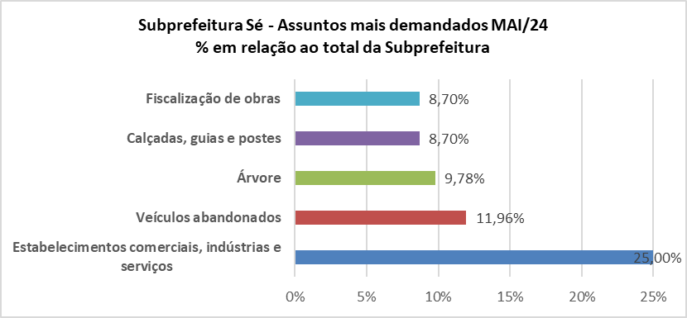
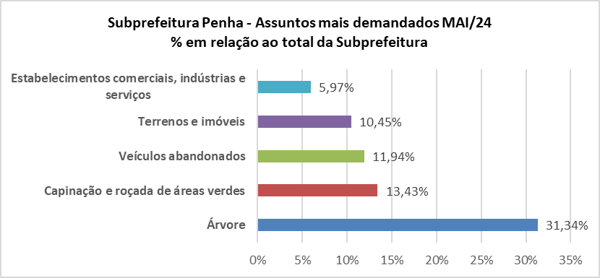
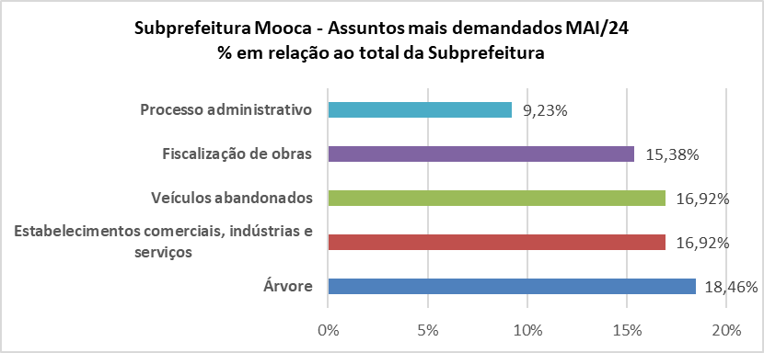
Controladoria Geral do Município - Ouvidoria Geral
SIGRC - Sistema Integrado de Gerenciamento e Relacionamento com o Cidadão

Georreferenciamento das 3 Subprefeituras mais solicitadas em MAI/24 e os assuntos mais demandados em cada uma das subprefeituras

Denúncia_Unidades_Mensal_2024
Denúncias - Unidades PMSP - MAIO/2024
Denúncias MAIO/2024
Controladoria Geral do Município - Ouvidoria Geral
SIGRC - Sistema Integrado de Gerenciamento e Relacionamento com o Cidadão
Unidades PMSP - MAIO 2024 | DEFERIDAS | INDEFERIDAS | TOTAL
Agência Reguladora de Serviços Públicos do Município de São Paulo** | 2 | 5 | 7
AHMSP Autarquia Hospitalar Municipal | 0 | 0 | 0
Casa Civil | 1 | 0 | 1
Companhia de Engenharia de Tráfego - CET | 3 | 2 | 5
Companhia Metropolitana de Habitação - COHAB | 1 | 0 | 1
Controladoria Geral do Município | 1 | 0 | 1
Não identificado | 0 | 54 | 54
Órgão externo | 0 | 2 | 2
Procuradoria Geral do Município | 0 | 0 | 0
São Paulo Obras - SPObras | 0 | 0 | 0
São Paulo Transportes - SPTRANS | 5 | 10 | 15
Secretaria de Relações Institucionais | 0 | 0 | 0
Secretaria de Relações Internacionais | 0 | 0 | 0
Secretaria do Governo Municipal | 3 | 0 | 3
Secretaria Executiva de Limpeza Urbana** | 0 | 4 | 4
Secretaria Executiva de Mudanças Climáticas*** | 0 | 0 | 0
Secretaria Municipal da Fazenda | 0 | 0 | 0
Secretaria Municipal da Pessoa com Deficiência | 0 | 0 | 0
Secretaria Municipal da Saúde | 50 | 23 | 73
Secretaria Municipal das Subprefeituras | 6 | 0 | 6
Secretaria Municipal de Assistência e Desenvolvimento Social | 17 | 12 | 29
Secretaria Executiva de Comunicação | 0 | 0 | 0
Secretaria Municipal de Cultura | 0 | 4 | 4
Secretaria Municipal de Desenvolvimento Econômico e Trabalho | 0 | 0 | 0
Secretaria Municipal de Direitos Humanos e Cidadania | 7 | 2 | 9
Secretaria Municipal de Educação | 49 | 15 | 64
Secretaria Municipal de Esportes e Lazer | 0 | 0 | 0
Secretaria Municipal de Gestão | 3 | 2 | 5
Secretaria Municipal de Habitação | 0 | 0 | 0
Secretaria Municipal de Infraestrutura Urbana e Obras | 0 | 0 | 0
Secretaria Municipal de Inovação e Tecnologia | 0 | 1 | 1
Secretaria Municipal de Justiça | 0 | 0 | 0
Secretaria Municipal de Mobilidade e Trânsito | 1 | 1 | 2
Secretaria Municipal de Segurança Urbana | 3 | 1 | 4
Secretaria Municipal de Turismo | 1 | 0 | 1
Secretaria Municipal de Urbanismo e Licenciamento* | 1 | 0 | 1
Secretaria Municipal do Verde e Meio Ambiente | 8 | 15 | 23
Subprefeitura Aricanduva | 0 | 0 | 0
Subprefeitura Butantã | 0 | 0 | 0
Subprefeitura Campo Limpo | 1 | 2 | 3
Subprefeitura Capela do Socorro | 0 | 1 | 1
Subprefeitura Casa Verde | 0 | 0 | 0
Subprefeitura Cidade Ademar | 0 | 0 | 0
Subprefeitura Cidade Tiradentes | 1 | 0 | 1
Subprefeitura Ermelino Matarazzo | 0 | 0 | 0
Subprefeitura Freguesia/Brasilândia | 0 | 0 | 0
Subprefeitura Guaianases | 0 | 0 | 0
Subprefeitura Ipiranga | 0 | 1 | 1
Subprefeitura Itaim Paulista | 0 | 0 | 0
Subprefeitura Itaquera | 0 | 0 | 0
Subprefeitura Jabaquara | 3 | 1 | 4
Subprefeitura Jaçanã/Tremembé | 0 | 0 | 0
Subprefeitura Lapa | 1 | 0 | 1
Subprefeitura M'Boi Mirim | 0 | 0 | 0
Subprefeitura Mooca | 0 | 0 | 0
Subprefeitura Parelheiros | 0 | 0 | 0
Subprefeitura Penha | 0 | 0 | 0
Subprefeitura Perus | 0 | 0 | 0
Subprefeitura Pinheiros | 0 | 0 | 0
Subprefeitura Pirituba/Jaraguá | 0 | 0 | 0
Subprefeitura Santana/Tucuruvi | 1 | 0 | 1
Subprefeitura Santo Amaro | 1 | 1 | 2
Subprefeitura São Mateus | 0 | 0 | 0
Subprefeitura São Miguel Paulista | 0 | 0 | 0
Subprefeitura Sapopemba | 3 | 0 | 3
Subprefeitura Sé | 2 | 1 | 3
Subprefeitura Vila Maria/Vila Guilherme | 1 | 2 | 3
Subprefeitura Vila Mariana | 0 | 0 | 0
Subprefeitura Vila Prudente | 0 | 0 | 0
Canceladas |  |  | 3
Total | 176 | 162 | 341

DEFERIDAS | INDEFERIDAS | CANCELADAS | TOTAL
176 | 162 | 3 | 341

Denúncia_Protocolos_2024
Linha do tempo denúncias - 2024
 | Deferidas | Indeferidas
Dec-24
Nov-24
Oct-24
Sep-24
Aug-24
Jul-24
Jun-24
May-24 | 176 | 162
Apr-24 | 189 | 190
Mar-24 | 112 | 143
Feb-24 | 109 | 102
Jan-24 | 127 | 70
Controladoria Geral do Município - Ouvidoria Geral
SIGRC - Sistema Integrado de Gerenciamento e Relacionamento com o Cidadão

Protocolos | Dec-24 | Nov-24 | Oct-24 | Sep-24 | Aug-24 | Jul-24 | Jun-24 | May-24 | Apr-24 | Mar-24 | Feb-24 | Jan-24 | Total | Média anual | % Total MAI/24 dentro do STATUS | % Total 2024
Denúncias
Deferidas |  |  |  |  |  |  |  | 176 | 189 | 112 | 109 | 127 | 713 | 143 | 52.07 | 27.49
Indeferidas |  |  |  |  |  |  |  | 162 | 190 | 143 | 102 | 70 | 667 | 133 | 47.93 | 25.71
Canceladas |  |  |  |  |  |  |  | 3 | 18 | 107 | 19 | 8 | 155 | 31 |  | 5.98
Linha do tempo protocolos - 2024
 | Total denúncias | Reclassificadas
Dec-24
Nov-24
Oct-24
Sep-24
Aug-24
Jul-24
Jun-24
May-24 | 341 | 370
Apr-24 | 397 | 410
Mar-24 | 362 | 110
Feb-24 | 230 | 91
Jan-24 | 205 | 78
Total de denúncias *(exceto canceladas) |  |  |  |  |  |  |  | 338 | 379 | 255 | 211 | 197 | 1380 | 276 | 100.00
Total denúncias |  |  |  |  |  |  |  | 341 | 397 | 362 | 230 | 205 | 1535 | 307 |  | 59.18

Reclassificadas
Reclassificadas |  |  |  |  |  |  |  | 370 | 410 | 110 | 91 | 78 | 1059 | 212 |  | 40.82

Total Geral |  |  |  |  |  |  |  | 711 | 807 | 472 | 321 | 283 | 2594 | 519 |  | 100.00
 | % Total 2024
Deferidas | 27.49
Indeferidas | 25.71
Canceladas | 5.98
Reclassificadas | 40.82
Denúncias* (exceto canceladas) |  |  |  | Reclassificadas
Meses | Protocolos* | Variação** |  | Meses | Protocolos* | Variação**
Jan-24 | 197 | 143.21 |  | Jan-24 | 78 | -20.41
% Status - Protocolos aceitos como denúncias 2024
Feb-24 | 211 | 7.11 |  | Feb-24 | 91 | 16.67
Mar-24 | 255 | 20.85 |  | Mar-24 | 110 | 20.88
Apr-24 | 379 | 48.63 |  | Apr-24 | 410 | 272.73
May-24 | 338 | -10.82 |  | May-24 | 370 | -9.76
Jun-24 |  | -100.00 |  | Jun-24 |  | -100.00
Jul-24 |  | #DIV/0! |  | Jul-24 |  | #DIV/0!
Aug-24 |  | #DIV/0! |  | Aug-24 |  | #DIV/0!
Sep-24 |  | #DIV/0! |  | Sep-24 |  | #DIV/0!
Oct-24 |  | #DIV/0! |  | Oct-24 |  | #DIV/0!
Nov-24 |  | #DIV/0! |  | Nov-24 |  | #DIV/0!
Dec-24 |  | #DIV/0! |  | Dec-24 |  | #DIV/0!
Protocolos aceitos como denúncias 2024 - tipologia
Total | 1,380 |  |  | Total | 1,059
Média | 276 |  |  | Média | 212

 | Assédio moral | Assédio sexual | Denunciar conduta inadequada de Agente Público | Desvio de verbas, materiais e bens públicos | Ilegalidade na gestão pública municipal | Irregularidade da contratação e/ou gestão de serviço público | Total Geral
Indeferidas
Jan-24 | 11 | 1 | 34 | 6 | 9 | 9 | 70
Feb-24 | 12 | 2 | 39 | 7 | 26 | 16 | 102
Mar-24 | 26 | 10 | 49 | 7 | 29 | 22 | 143
Apr-24 | 20 | 13 | 70 | 8 | 38 | 41 | 190
May-24 | 15 | 3 | 67 | 17 | 23 | 37 | 162
Jun-24
Jul-24
Aug-24
Sep-24
Oct-24
Nov-24
Dec-24
Total indeferidas | 84 | 29 | 259 | 45 | 125 | 125 | 667

Deferidas
Jan-23 | 8 | 7 | 57 | 3 | 27 | 25 | 127
Feb-23 | 3 | 1 | 50 | 5 | 24 | 26 | 109
Mar-23 | 4 | 5 | 48 | 4 | 34 | 17 | 112
Apr-23 | 11 | 18 | 77 | 8 | 35 | 40 | 189
May-23 | 13 | 16 | 67 | 3 | 36 | 41 | 176
Jun-23
Jul-23
Aug-23
Sep-23
Oct-23
Nov-23
Dec-23
Total deferidas | 39 | 47 | 299 | 23 | 156 | 149 | 713

Total Geral | 123 | 76 | 558 | 68 | 281 | 274 | 1380

e-SIC_2024
Instância de decisões - MAIO 2024
 | mai/24
Total (decisões iniciais) | 623
Total (decisões 1ª instância) | 76
Total (decisões 2ª instância) | 86
Recurso de Ofício (RO) | 23
Total (decisões 3ª instância) | 11
10 órgãos + demandados - MÉDIA 2024
Controladoria Geral do Município - Ouvidoria Geral
SIGRC - Sistema Integrado de Gerenciamento e Relacionamento com o Cidadão
Linha do tempo - Protocolos e-SIC 2024
 | Protocolos* | Variação**
Jan-24 | 564 | 27.89
Feb-24 | 688 | 21.99
Mar-24 | 634 | -7.85
Apr-24 | 882 | 39.12
May-24 | 556 | -36.96
Jun-24
Jul-24
Aug-24
Sep-24
Oct-24
Nov-24
Dec-24
Variação
Pedidos e-SIC
Meses | Protocolos* | Variação**
Jan-24 | 564 | 27.89
Feb-24 | 688 | 21.99
Mar-24 | 634 | -7.85
Apr-24 | 882 | 39.12
May-24 | 556 | -36.96
Jun-24
Jul-24
Aug-24
Sep-24
Oct-24
Nov-24
Dec-24
Total | 3,324
Média | 665

Órgão | Dec-24 | Nov-24 | Oct-24 | Sep-24 | Aug-24 | Jul-24 | Jun-24 | May-24 | Apr-24 | Mar-24 | Feb-24 | Jan-24 | Total | Média | %Total | SITUAÇÃO |  |  |  |  |  |  |  |  |  |  |  |  |  |  | 12 | 7 | 11 | 7 | 2 | 10 | 7
ADE SAMPA - Agência São Paulo de Desenvolvimento |  |  |  |  |  |  |  | 4 | 2 | 0 | 2 | 2 | 10 | 2 | 0.3 |  | Dec-24 | Nov-24 | Oct-24 | Sep-24 | Aug-24 | Jul-24 | Jun-24 | May-24 | Apr-24 | Mar-24 | Feb-24 | Jan-24 | Total | Média | 84 | 49 | 90 | 117 | 58 | 49 | 22
AMLURB - Autoridade Municipal de Limpeza Urbana |  |  |  |  |  |  |  | 0 | 0 | 0 | 0 | 0 | 0 | 0 | 0.0 | Pedidos registrados
Casa Civil |  |  |  |  |  |  |  | 6 | 9 | 2 | 17 | 5 | 39 | 8 | 1.2 | Total |  |  |  |  |  |  |  | 556 | 882 | 634 | 688 | 564 | 3324 | 665
CET - Companhia de Engenharia de Tráfego |  |  |  |  |  |  |  | 42 | 50 | 42 | 39 | 37 | 210 | 42 | 6.3 |  |  |  |  |  |  |  |  |  |  |  | ,
CGM - Controladoria Geral do Município |  |  |  |  |  |  |  | 7 | 20 | 10 | 6 | 9 | 52 | 10 | 1.6 | Decisões iniciais
COHAB - Companhia Metropolitana de Habitação |  |  |  |  |  |  |  | 11 | 17 | 13 | 10 | 18 | 69 | 14 | 2.1 | Total (decisões iniciais) | 0 | 0 | 0 | 0 | 0 | 0 | 0 | 623 | 799 | 589 | 588 | 497 | 3096 | 619
FPETC_ Fundação Paulistana de Educação, Tecnologia e Cultura |  |  |  |  |  |  |  | 1 | 2 | 1 | 0 | 2 | 6 | 1 | 0.2 | Atendidos |  |  |  |  |  |  |  | 488 | 616 | 435 | 461 | 388 | 2388 | 478
FTMSP - Fundação Theatro Municipal de São Paulo |  |  |  |  |  |  |  | 3 | 3 | 3 | 0 | 1 | 10 | 2 | 0.3 | Indeferidos |  |  |  |  |  |  |  | 135 | 183 | 154 | 127 | 109 | 708 | 142
HSPM - Hospital do Servidor Público Municipal |  |  |  |  |  |  |  | 0 | 1 | 3 | 2 | 1 | 7 | 1 | 0.2
IPREM - Instituto de Previdência Municipal de São Paulo |  |  |  |  |  |  |  | 1 | 1 | 2 | 2 | 6 | 12 | 2 | 0.4 | 1ª instância
PGM - Procuradoria Geral do Município |  |  |  |  |  |  |  | 8 | 5 | 9 | 10 | 9 | 41 | 8 | 1.2 | Solicitações |  |  |  |  |  |  |  | 84 | 105 | 78 | 57 | 44 | 368 | 74
Prodam-Empresa de Tecnologia da Informação e Comunicação do Munic.SP |  |  |  |  |  |  |  | 1 | 7 | 2 | 2 | 1 | 13 | 3 | 0.4 | Total (decisões 1ª instância) | 0 | 0 | 0 | 0 | 0 | 0 | 0 | 76 | 74 | 50 | 46 | 30 | 276 | 55
SPTrans - São Paulo Transportes S/A |  |  |  |  |  |  |  | 39 | 54 | 34 | 30 | 45 | 202 | 40 | 6.1 | Deferidos |  |  |  |  |  |  |  | 44 | 46 | 40 | 28 | 20 | 178 | 36
SECOM - Secretaria Especial de Comunicação |  |  |  |  |  |  |  | 1 | 2 | 1 | 2 | 1 | 7 | 1 | 0.2 | Indeferidos |  |  |  |  |  |  |  | 32 | 28 | 10 | 18 | 10 | 98 | 20
SEGES - Secretaria Executiva de Gestão |  |  |  |  |  |  |  | 15 | 26 | 12 | 27 | 14 | 94 | 19 | 2.8
SEHAB - Secretaria Municipal de Habitação |  |  |  |  |  |  |  | 14 | 17 | 12 | 14 | 14 | 71 | 14 | 2.1 | 2ª instância
SEME - Secretaria Municipal de Esportes e Lazer |  |  |  |  |  |  |  | 10 | 30 | 5 | 3 | 3 | 51 | 10 | 1.5 | Solicitações |  |  |  |  |  |  |  | 49 | 82 | 43 | 25 | 32 | 231 | 46
SERI – Secretaria Executiva de Relações Institucionais |  |  |  |  |  |  |  | 0 | 0 | 0 | 1 | 0 | 1 | 0 | 0.0 | Total (decisões 2ª instância) | 0 | 0 | 0 | 0 | 0 | 0 | 0 | 86 | 48 | 38 | 20 | 46 | 238 | 48
SF - Secretaria Municipal da Fazenda |  |  |  |  |  |  |  | 43 | 33 | 40 | 43 | 48 | 207 | 41 | 6.2 | Deferidos |  |  |  |  |  |  |  | 51 | 15 | 19 | 10 | 28 | 123 | 25
SFMSP - Serviço Funerário |  |  |  |  |  |  |  | 0 | 0 | 0 | 0 | 0 | 0 | 0 | 0.0 | Indeferidos |  |  |  |  |  |  |  | 35 | 33 | 19 | 10 | 18 | 115 | 23
SGM - Secretaria de Governo Municipal |  |  |  |  |  |  |  | 7 | 7 | 6 | 4 | 2 | 26 | 5 | 0.8 | Recurso de Ofício (RO) |  |  |  |  |  |  |  | 23 | 62 | 34 | 11 | 29 | 159 | 32
SIURB - Secretaria Municipal de Infraestrutura Urbana e Obras |  |  |  |  |  |  |  | 14 | 12 | 13 | 7 | 11 | 57 | 11 | 1.7 | Encaminhado para o órgão para complemento |  |  |  |  |  |  |  | 11 | 4 | 11 | 4 | 4 | 34 | 7
SMADS - Secretaria Municipal de Assistência e Desenvolvimento Social |  |  |  |  |  |  |  | 19 | 27 | 19 | 23 | 9 | 97 | 19 | 2.9
SMC - Secretaria Municipal de Cultura |  |  |  |  |  |  |  | 5 | 25 | 14 | 13 | 13 | 70 | 14 | 2.1 | 3ª instância
SMDET - Secretaria Municipal de Desenvolvimento Econômico e Trabalho |  |  |  |  |  |  |  | 0 | 8 | 2 | 0 | 2 | 12 | 2 | 0.4 | Solicitações |  |  |  |  |  |  |  | 14 | 15 | 6 | 5 | 3 | 43 | 9
SMDHC - Secretaria Municipal de Direitos Humanos e Cidadania |  |  |  |  |  |  |  | 3 | 26 | 7 | 14 | 4 | 54 | 11 | 1.6 | Total (decisões 3ª instância) | 0 | 0 | 0 | 0 | 0 | 0 | 0 | 11 | 3 | 3 | 12 | 3 | 32 | 6
SME - Secretaria Municipal de Educação |  |  |  |  |  |  |  | 25 | 85 | 32 | 31 | 29 | 202 | 40 | 6.1 | Deferidos |  |  |  |  |  |  |  | 0 | 3 | 0 | 0 | 3 | 6 | 1
SMIT - Secretaria Municipal de Inovação e Tecnologia |  |  |  |  |  |  |  | 6 | 8 | 7 | 6 | 16 | 43 | 9 | 1.3 | Indeferidos |  |  |  |  |  |  |  | 11 | 0 | 3 | 12 | 0 | 26 | 5
SMJ - Secretaria Municipal de Justiça |  |  |  |  |  |  |  | 0 | 11 | 1 | 0 | 0 | 12 | 2 | 0.4
SMPED - Secretaria Municipal da Pessoa com Deficiência |  |  |  |  |  |  |  | 1 | 5 | 2 | 3 | 1 | 12 | 2 | 0.4
SMRI - Secretaria Municipal de Relações Internacionais |  |  |  |  |  |  |  | 0 | 0 | 0 | 1 | 0 | 1 | 0 | 0.0
SMS - Secretaria Municipal da Saúde |  |  |  |  |  |  |  | 110 | 158 | 113 | 116 | 82 | 579 | 116 | 17.4
SMSU - Secretaria Municipal de Segurança Urbana |  |  |  |  |  |  |  | 8 | 10 | 11 | 10 | 6 | 45 | 9 | 1.4
SMSUB - Secretaria Municipal das Subprefeituras |  |  |  |  |  |  |  | 12 | 45 | 28 | 60 | 23 | 168 | 34 | 5.1
SMT - Secretaria Municipal de Mobilidade e Trânsito |  |  |  |  |  |  |  | 22 | 18 | 11 | 18 | 11 | 80 | 16 | 2.4
SMTUR - Secretaria Municipal de Turismo |  |  |  |  |  |  |  | 0 | 3 | 1 | 3 | 0 | 7 | 1 | 0.2
SMUL - Secretaria Municipal de Urbanismo e Licenciamento |  |  |  |  |  |  |  | 29 | 22 | 24 | 20 | 24 | 119 | 24 | 3.6
SP CINE - Empresa de Cinema e Audiovisual de São Paulo |  |  |  |  |  |  |  | 0 | 1 | 3 | 1 | 1 | 6 | 1 | 0.2
SP OBRAS - São Paulo Obras |  |  |  |  |  |  |  | 7 | 7 | 9 | 7 | 9 | 39 | 8 | 1.2
São Paulo Parcerias S/A |  |  |  |  |  |  |  | 2 | 2 | 0 | 0 | 3 | 7 | 1 | 0.2
SP Regula - Agência Reguladora de Serviços Públicos do Município de São Paulo |  |  |  |  |  |  |  | 9 | 18 | 14 | 14 | 5 | 60 | 12 | 1.8
SP URBANISMO - São Paulo Urbanismo |  |  |  |  |  |  |  | 4 | 3 | 3 | 2 | 0 | 12 | 2 | 0.4
SPDA - Companhia São Paulo de Desenvolvimento e Mobilização de Ativos |  |  |  |  |  |  |  | 0 | 3 | 2 | 0 | 1 | 6 | 1 | 0.2
SPSEC - Companhia Paulistana de Securitização |  |  |  |  |  |  |  | 0 | 0 | 0 | 0 | 0 | 0 | 0 | 0.0
SPTURIS - São Paulo Turismo S/A |  |  |  |  |  |  |  | 1 | 3 | 3 | 3 | 0 | 10 | 2 | 0.3
Subprefeitura Aricanduva/Formosa/Carrão |  |  |  |  |  |  |  | 0 | 4 | 0 | 3 | 1 | 8 | 2 | 0.2
Subprefeitura Butantã |  |  |  |  |  |  |  | 6 | 16 | 13 | 14 | 5 | 54 | 11 | 1.6
Subprefeitura Campo Limpo |  |  |  |  |  |  |  | 1 | 2 | 4 | 2 | 0 | 9 | 2 | 0.3
Subprefeitura Capela do Socorro |  |  |  |  |  |  |  | 1 | 0 | 4 | 2 | 1 | 8 | 2 | 0.2
Subprefeitura Casa Verde/Cachoeirinha |  |  |  |  |  |  |  | 1 | 1 | 0 | 5 | 2 | 9 | 2 | 0.3
Subprefeitura Cidade Ademar |  |  |  |  |  |  |  | 0 | 0 | 0 | 5 | 0 | 5 | 1 | 0.2
Subprefeitura Cidade Tiradentes |  |  |  |  |  |  |  | 6 | 0 | 1 | 1 | 2 | 10 | 2 | 0.3
Subprefeitura Ermelino Matarazzo |  |  |  |  |  |  |  | 0 | 4 | 6 | 3 | 2 | 15 | 3 | 0.5
Subprefeitura Freguesia / Brasilândia |  |  |  |  |  |  |  | 4 | 0 | 1 | 2 | 1 | 8 | 2 | 0.2
Subprefeitura Guaianases |  |  |  |  |  |  |  | 2 | 1 | 0 | 1 | 0 | 4 | 1 | 0.1
Subprefeitura Ipiranga |  |  |  |  |  |  |  | 2 | 4 | 6 | 3 | 3 | 18 | 4 | 0.5
Subprefeitura Itaim Paulista |  |  |  |  |  |  |  | 0 | 2 | 0 | 1 | 0 | 3 | 1 | 0.1
Subprefeitura Itaquera |  |  |  |  |  |  |  | 6 | 7 | 6 | 7 | 7 | 33 | 7 | 1.0
Subprefeitura Jabaquara |  |  |  |  |  |  |  | 1 | 0 | 3 | 3 | 5 | 12 | 2 | 0.4
Subprefeitura Jaçanã/Tremembé |  |  |  |  |  |  |  | 1 | 2 | 3 | 3 | 1 | 10 | 2 | 0.3
Subprefeitura Lapa |  |  |  |  |  |  |  | 2 | 3 | 4 | 4 | 3 | 16 | 3 | 0.5
Subprefeitura M’ Boi Mirim |  |  |  |  |  |  |  | 0 | 1 | 1 | 3 | 3 | 8 | 2 | 0.2
Subprefeitura Mooca |  |  |  |  |  |  |  | 0 | 2 | 3 | 3 | 2 | 10 | 2 | 0.3
Subprefeitura Parelheiros |  |  |  |  |  |  |  | 1 | 1 | 2 | 3 | 0 | 7 | 1 | 0.2
Subprefeitura Penha |  |  |  |  |  |  |  | 1 | 2 | 1 | 1 | 0 | 5 | 1 | 0.2
Subprefeitura Perus |  |  |  |  |  |  |  | 1 | 2 | 0 | 2 | 3 | 8 | 2 | 0.2
Subprefeitura Pinheiros |  |  |  |  |  |  |  | 5 | 5 | 12 | 12 | 6 | 40 | 8 | 1.2
Subprefeitura Pirituba/Jaraguá |  |  |  |  |  |  |  | 1 | 1 | 0 | 2 | 10 | 14 | 3 | 0.4
Subprefeitura Santana/Tucuruvi |  |  |  |  |  |  |  | 3 | 2 | 3 | 5 | 3 | 16 | 3 | 0.5
Subprefeitura Santo Amaro |  |  |  |  |  |  |  | 1 | 3 | 8 | 5 | 5 | 22 | 4 | 0.7
Subprefeitura São Mateus |  |  |  |  |  |  |  | 3 | 3 | 2 | 3 | 3 | 14 | 3 | 0.4
Subprefeitura São Miguel Paulista |  |  |  |  |  |  |  | 3 | 6 | 1 | 2 | 2 | 14 | 3 | 0.4
Subprefeitura Sapopemba |  |  |  |  |  |  |  | 1 | 0 | 2 | 2 | 0 | 5 | 1 | 0.2
Subprefeitura Sé |  |  |  |  |  |  |  | 1 | 4 | 1 | 2 | 2 | 10 | 2 | 0.3
Subprefeitura Vila Maria/Vila Guilherme |  |  |  |  |  |  |  | 0 | 0 | 3 | 2 | 0 | 5 | 1 | 0.2
Subprefeitura Vila Mariana |  |  |  |  |  |  |  | 4 | 1 | 7 | 3 | 2 | 17 | 3 | 0.5
Subprefeitura Vila Prudente |  |  |  |  |  |  |  | 1 | 0 | 2 | 3 | 1 | 7 | 1 | 0.2
SVMA - Secretaria Municipal do Verde e do Meio Ambiente |  |  |  |  |  |  |  | 7 | 17 | 19 | 10 | 21 | 74 | 15 | 2.2
Total |  |  |  |  |  |  |  | 556 | 882 | 634 | 688 | 564 | 3324 | 665 | 100.0

Órgão | Dec-24 | Nov-24 | Oct-24 | Sep-24 | Aug-24 | Jul-24 | Jun-24 | May-24 | Apr-24 | Mar-24 | Feb-24 | Jan-24 | Total
SMS |  |  |  |  |  |  |  | 110 | 158 | 113 | 116 | 82 | 579 | 29.571
CET |  |  |  |  |  |  |  | 42 | 50 | 42 | 39 | 37 | 210 | 10.725
SF |  |  |  |  |  |  |  | 43 | 33 | 40 | 43 | 48 | 207 | 10.572
SPTrans |  |  |  |  |  |  |  | 39 | 54 | 34 | 30 | 45 | 202 | 10.317
SME |  |  |  |  |  |  |  | 25 | 85 | 32 | 31 | 29 | 202 | 10.317
SMSUB |  |  |  |  |  |  |  | 12 | 45 | 28 | 60 | 23 | 168 | 8.580
SMUL |  |  |  |  |  |  |  | 29 | 22 | 24 | 20 | 24 | 119 | 6.078
SMADS |  |  |  |  |  |  |  | 19 | 27 | 19 | 23 | 9 | 97 | 4.954
SEGES |  |  |  |  |  |  |  | 15 | 26 | 12 | 27 | 14 | 94 | 4.801
SMT |  |  |  |  |  |  |  | 22 | 18 | 11 | 18 | 11 | 80 | 4.086
 |  |  |  |  |  |  |  |  |  |  |  |  | 1958

Órgão |  |  |  |  |  |  |  |  |  |  |  |  | Total
SMS - Secretaria Municipal da Saúde |  |  |  |  |  |  |  | 110 | 158 | 113 | 116 | 82 | 579
CET - Companhia de Engenharia de Tráfego |  |  |  |  |  |  |  | 42 | 50 | 42 | 39 | 37 | 210
SF - Secretaria Municipal da Fazenda |  |  |  |  |  |  |  | 43 | 33 | 40 | 43 | 48 | 207
SPTrans - São Paulo Transportes S/A |  |  |  |  |  |  |  | 39 | 54 | 34 | 30 | 45 | 202
SME - Secretaria Municipal de Educação |  |  |  |  |  |  |  | 25 | 85 | 32 | 31 | 29 | 202
SMSUB - Secretaria Municipal das Subprefeituras |  |  |  |  |  |  |  | 12 | 45 | 28 | 60 | 23 | 168
SMUL - Secretaria Municipal de Urbanismo e Licenciamento |  |  |  |  |  |  |  | 29 | 22 | 24 | 20 | 24 | 119
SMADS - Secretaria Municipal de Assistência e Desenvolvimento Social |  |  |  |  |  |  |  | 19 | 27 | 19 | 23 | 9 | 97
SEGES - Secretaria Executiva de Gestão |  |  |  |  |  |  |  | 15 | 26 | 12 | 27 | 14 | 94
SMT - Secretaria Municipal de Mobilidade e Trânsito |  |  |  |  |  |  |  | 22 | 18 | 11 | 18 | 11 | 80
SVMA - Secretaria Municipal do Verde e do Meio Ambiente |  |  |  |  |  |  |  | 7 | 17 | 19 | 10 | 21 | 74
SEHAB - Secretaria Municipal de Habitação |  |  |  |  |  |  |  | 14 | 17 | 12 | 14 | 14 | 71
SMC - Secretaria Municipal de Cultura |  |  |  |  |  |  |  | 5 | 25 | 14 | 13 | 13 | 70
COHAB - Companhia Metropolitana de Habitação |  |  |  |  |  |  |  | 11 | 17 | 13 | 10 | 18 | 69
SP Regula - Agência Reguladora de Serviços Públicos do Município de São Paulo |  |  |  |  |  |  |  | 9 | 18 | 14 | 14 | 5 | 60
SIURB - Secretaria Municipal de Infraestrutura Urbana e Obras |  |  |  |  |  |  |  | 14 | 12 | 13 | 7 | 11 | 57
SMDHC - Secretaria Municipal de Direitos Humanos e Cidadania |  |  |  |  |  |  |  | 3 | 26 | 7 | 14 | 4 | 54
Subprefeitura Butantã |  |  |  |  |  |  |  | 6 | 16 | 13 | 14 | 5 | 54
CGM - Controladoria Geral do Município |  |  |  |  |  |  |  | 7 | 20 | 10 | 6 | 9 | 52
SEME - Secretaria Municipal de Esportes e Lazer |  |  |  |  |  |  |  | 10 | 30 | 5 | 3 | 3 | 51
SMSU - Secretaria Municipal de Segurança Urbana |  |  |  |  |  |  |  | 8 | 10 | 11 | 10 | 6 | 45
SMIT - Secretaria Municipal de Inovação e Tecnologia |  |  |  |  |  |  |  | 6 | 8 | 7 | 6 | 16 | 43
PGM - Procuradoria Geral do Município |  |  |  |  |  |  |  | 8 | 5 | 9 | 10 | 9 | 41
Subprefeitura Pinheiros |  |  |  |  |  |  |  | 5 | 5 | 12 | 12 | 6 | 40
Casa Civil |  |  |  |  |  |  |  | 6 | 9 | 2 | 17 | 5 | 39
SP OBRAS - São Paulo Obras |  |  |  |  |  |  |  | 7 | 7 | 9 | 7 | 9 | 39
Subprefeitura Itaquera |  |  |  |  |  |  |  | 6 | 7 | 6 | 7 | 7 | 33
SGM - Secretaria de Governo Municipal |  |  |  |  |  |  |  | 7 | 7 | 6 | 4 | 2 | 26
Subprefeitura Santo Amaro |  |  |  |  |  |  |  | 1 | 3 | 8 | 5 | 5 | 22
Subprefeitura Ipiranga |  |  |  |  |  |  |  | 2 | 4 | 6 | 3 | 3 | 18
Subprefeitura Vila Mariana |  |  |  |  |  |  |  | 4 | 1 | 7 | 3 | 2 | 17
Subprefeitura Lapa |  |  |  |  |  |  |  | 2 | 3 | 4 | 4 | 3 | 16
Subprefeitura Santana/Tucuruvi |  |  |  |  |  |  |  | 3 | 2 | 3 | 5 | 3 | 16
Subprefeitura Ermelino Matarazzo |  |  |  |  |  |  |  | 0 | 4 | 6 | 3 | 2 | 15
Subprefeitura Pirituba/Jaraguá |  |  |  |  |  |  |  | 1 | 1 | 0 | 2 | 10 | 14
Subprefeitura São Mateus |  |  |  |  |  |  |  | 3 | 3 | 2 | 3 | 3 | 14
Subprefeitura São Miguel Paulista |  |  |  |  |  |  |  | 3 | 6 | 1 | 2 | 2 | 14
Prodam-Empresa de Tecnologia da Informação e Comunicação do Munic.SP |  |  |  |  |  |  |  | 1 | 7 | 2 | 2 | 1 | 13
IPREM - Instituto de Previdência Municipal de São Paulo |  |  |  |  |  |  |  | 1 | 1 | 2 | 2 | 6 | 12
SMDET - Secretaria Municipal de Desenvolvimento Econômico e Trabalho |  |  |  |  |  |  |  | 0 | 8 | 2 | 0 | 2 | 12
SMJ - Secretaria Municipal de Justiça |  |  |  |  |  |  |  | 0 | 11 | 1 | 0 | 0 | 12
SMPED - Secretaria Municipal da Pessoa com Deficiência |  |  |  |  |  |  |  | 1 | 5 | 2 | 3 | 1 | 12
SP URBANISMO - São Paulo Urbanismo |  |  |  |  |  |  |  | 4 | 3 | 3 | 2 | 0 | 12
Subprefeitura Jabaquara |  |  |  |  |  |  |  | 1 | 0 | 3 | 3 | 5 | 12
ADE SAMPA - Agência São Paulo de Desenvolvimento |  |  |  |  |  |  |  | 4 | 2 | 0 | 2 | 2 | 10
FTMSP - Fundação Theatro Municipal de São Paulo |  |  |  |  |  |  |  | 3 | 3 | 3 | 0 | 1 | 10
SPTURIS - São Paulo Turismo S/A |  |  |  |  |  |  |  | 1 | 3 | 3 | 3 | 0 | 10
Subprefeitura Cidade Tiradentes |  |  |  |  |  |  |  | 6 | 0 | 1 | 1 | 2 | 10
Subprefeitura Jaçanã/Tremembé |  |  |  |  |  |  |  | 1 | 2 | 3 | 3 | 1 | 10
Subprefeitura Mooca |  |  |  |  |  |  |  | 0 | 2 | 3 | 3 | 2 | 10
Subprefeitura Sé |  |  |  |  |  |  |  | 1 | 4 | 1 | 2 | 2 | 10
Subprefeitura Campo Limpo |  |  |  |  |  |  |  | 1 | 2 | 4 | 2 | 0 | 9
Subprefeitura Casa Verde/Cachoeirinha |  |  |  |  |  |  |  | 1 | 1 | 0 | 5 | 2 | 9
Subprefeitura Aricanduva/Formosa/Carrão |  |  |  |  |  |  |  | 0 | 4 | 0 | 3 | 1 | 8
Subprefeitura Capela do Socorro |  |  |  |  |  |  |  | 1 | 0 | 4 | 2 | 1 | 8
Subprefeitura Freguesia / Brasilândia |  |  |  |  |  |  |  | 4 | 0 | 1 | 2 | 1 | 8
Subprefeitura M’ Boi Mirim |  |  |  |  |  |  |  | 0 | 1 | 1 | 3 | 3 | 8
Subprefeitura Perus |  |  |  |  |  |  |  | 1 | 2 | 0 | 2 | 3 | 8
HSPM - Hospital do Servidor Público Municipal |  |  |  |  |  |  |  | 0 | 1 | 3 | 2 | 1 | 7
SECOM - Secretaria Especial de Comunicação |  |  |  |  |  |  |  | 1 | 2 | 1 | 2 | 1 | 7
SMTUR - Secretaria Municipal de Turismo |  |  |  |  |  |  |  | 0 | 3 | 1 | 3 | 0 | 7
São Paulo Parcerias S/A |  |  |  |  |  |  |  | 2 | 2 | 0 | 0 | 3 | 7
Subprefeitura Parelheiros |  |  |  |  |  |  |  | 1 | 1 | 2 | 3 | 0 | 7
Subprefeitura Vila Prudente |  |  |  |  |  |  |  | 1 | 0 | 2 | 3 | 1 | 7
FPETC_ Fundação Paulistana de Educação, Tecnologia e Cultura |  |  |  |  |  |  |  | 1 | 2 | 1 | 0 | 2 | 6
SP CINE - Empresa de Cinema e Audiovisual de São Paulo |  |  |  |  |  |  |  | 0 | 1 | 3 | 1 | 1 | 6
SPDA - Companhia São Paulo de Desenvolvimento e Mobilização de Ativos |  |  |  |  |  |  |  | 0 | 3 | 2 | 0 | 1 | 6
Subprefeitura Cidade Ademar |  |  |  |  |  |  |  | 0 | 0 | 0 | 5 | 0 | 5
Subprefeitura Penha |  |  |  |  |  |  |  | 1 | 2 | 1 | 1 | 0 | 5
Subprefeitura Sapopemba |  |  |  |  |  |  |  | 1 | 0 | 2 | 2 | 0 | 5
Subprefeitura Vila Maria/Vila Guilherme |  |  |  |  |  |  |  | 0 | 0 | 3 | 2 | 0 | 5
Subprefeitura Guaianases |  |  |  |  |  |  |  | 2 | 1 | 0 | 1 | 0 | 4
Subprefeitura Itaim Paulista |  |  |  |  |  |  |  | 0 | 2 | 0 | 1 | 0 | 3
SERI – Secretaria Executiva de Relações Institucionais |  |  |  |  |  |  |  | 0 | 0 | 0 | 1 | 0 | 1
SMRI - Secretaria Municipal de Relações Internacionais |  |  |  |  |  |  |  | 0 | 0 | 0 | 1 | 0 | 1
AMLURB - Autoridade Municipal de Limpeza Urbana |  |  |  |  |  |  |  | 0 | 0 | 0 | 0 | 0 | 0
SFMSP - Serviço Funerário |  |  |  |  |  |  |  | 0 | 0 | 0 | 0 | 0 | 0
SPSEC - Companhia Paulistana de Securitização |  |  |  |  |  |  |  | 0 | 0 | 0 | 0 | 0 | 0
Total |  |  |  |  |  |  |  | 556 | 882 | 634 | 688 | 564 | 3324.0

Alteração_de_Processo_Dados
Canal de Entrada - MAIO/2024
Status Atual - MAIO/2024
Meses | Protocolos | Variação*
Jan-24 | 28 | 3.70
Feb-24 | 16 | -42.86
Mar-24 | 23 | 43.75
Apr-24 | 16 | -30.43
May-24 | 22 | 37.50
Jun-24 | 0 | -100.00
Jul-24 | 0 | #DIV/0!
Aug-24 | 0 | #DIV/0!
Sep-24 | 0 | #DIV/0!
Oct-24 | 0 | #DIV/0!
Nov-24 | 0 | #DIV/0!
Dec-24 | 0 | #DIV/0!
Total | 105

Janeiro | 28 |  | CANCELADA | 2
Fevereiro | 16 |  | EM ANDAMENTO | 0
Março | 23 |  | FINALIZADA | 20
Abril | 16 |  | PORTAL | 22
Maio | 22
TOTAL | 105

